海关编码查询-美国
附件1

海关编码查询-美国

以下仅供参考，页面视图变化和政策变化请以实际为准

经常有卖家朋友在询问如何查询美国进口关税，今天带大家详细了解如何计算美国关税和查 询商品的进口税率，请大家仔细阅读。

首先关税是怎么计算的，关税的计算主要有几个要素：商品品名（Product Name），商品海 关编码（HTS CODE），申报价值（Declared Value）和商品进口税率（Rate of Duty)，其中最 重要的就是申报价值和商品进口税率。关税的计算公式为：产品的申报金额*该产品的进口 税率（如申报金额 1000 美金，产品的进口税率为 10%，则关税为 100 美金左右）

那么如何查询中国出口美国的商品进口税率是多少呢？大体上分为以下几步：
1. 确认商品的品名和海关编码
2. 进入美国进口税率查询官网：https://hts.usitc.gov/
3. 在 HTS Search 查询框中输入中国 HS CODE 的前六位数
4. 找到对应的品名，查看 General 栏的基础税率
5. 在基础税率后查找“/”对应 HTS CODE 的加征关税税率

接下来就是每一步的查询步骤，可详细查看
1. 查询自己商品的品名和中国的 HS Code （如已知晓自己商品的 HS 编码可跳过） 可在网上搜索 HS 编码查询工具，如 https://www.hsbianma.com
进入后输入产品品名即可查询。查询出来会出现多个编码点击编码详情选择一个跟您产品最 为符合的商品描述即可。（需注意此处HS 编码对应的出口退税率不是美国清关的进口税率）
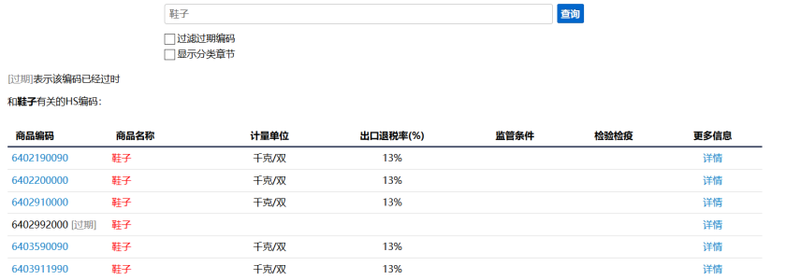

2. 进入美国进口税率查询官网：https://hts.usitc.gov

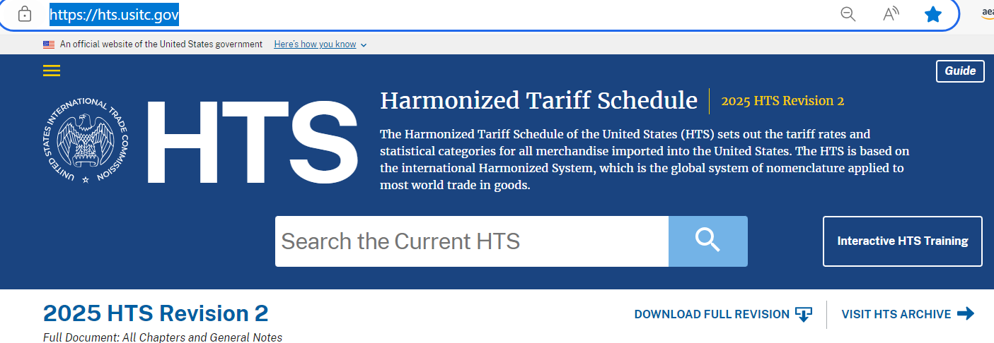

3 在 HTS Search 查询框中输入中国 HS CODE 的前六位数

在 HTS Search 查询框中输入 HTS CODE 的前六位数 （协调制度下的 HS 编码，国际上各国前六位在同一产品下，理论上应为相同数值。）

此处以打印机（Printer）: 8443.31.0000 为例

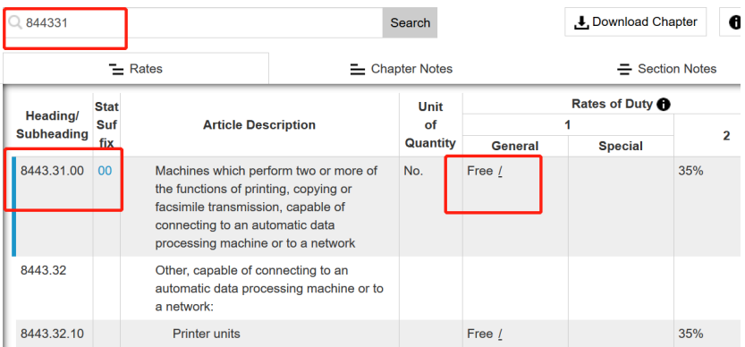

4 在 HTS Search 查询框中输入 HTS CODE 的前六位数后，搜索结果页面的左边框会出现 详细的美国 HTS CODE，根据自己的产品选择 HTS CODE，并确定该编码的进口税率， General 一栏为该产品进口税率

❖ 页面中 Rates of Duty 1：左边一栏“General”为“最惠国税率” MFN(Most Favor Nation rate, 即在 WTO 成员国之间的适用税率) 目前中国适用该税率；右边一栏“Special”是美国对特定国家征收的 进口税率。（通常称为“协定税率”如澳大利亚，墨西哥等国家，目前中国不适用该税率）
❖ 页面中 Rates of Duty 2 ：指和美国没有贸易关系的贸易受限的特殊国家的进口税率。

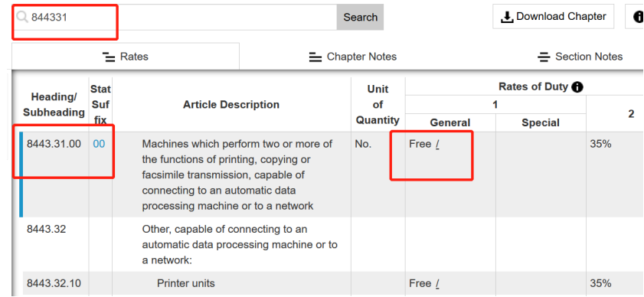

5 在基础税率后 “/”鼠标放上去看到对应 HTS CODE 的加征关税税率

❖ 鼠标放置到“/”符号上，发现还需要参考 9903.88.15 (即受到美国 301 法案影响，需对中国原产产品加征的附加关税)
❖ 部分商品目前在目录外清单中，可免于加征附加关税，请查询 https://ustr.gov/issue-areas/enforcement/section301-investigations/searc

6 去搜索栏拿参考 HS 查询下加征关税税率，此处加征 7.5%

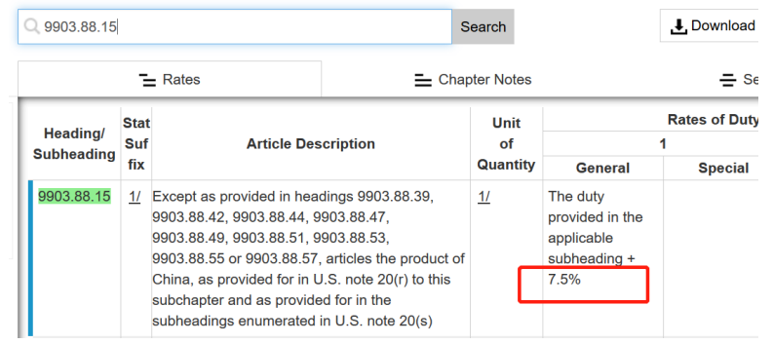

7 计算总体税率：基础税率+加征关税税率，此处为 Free+7.5%, 总税率为 7.5%。 如申报金 额为 1000 美金则关税为 1000$*7.5%= 75$左右。

以上为查询关税的具体步骤，最后带领大家看一下怎样阅读美国税单

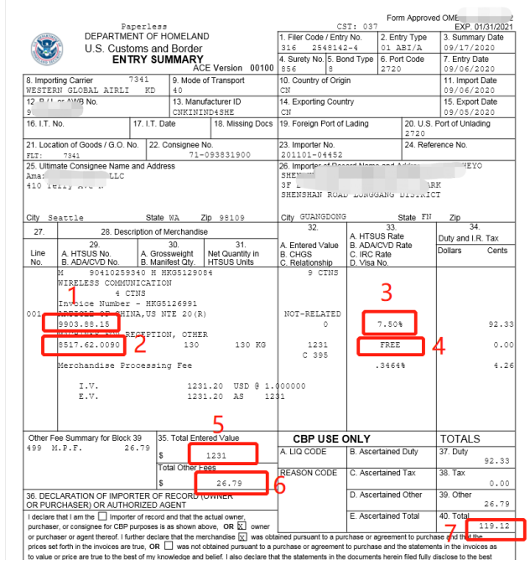

1. 301 文件加征商品编码
2. 申报商品编码
3. 加征关税税率：加征 7.5%
4. 申报商品税率：免税
5. 总申报金额：1231$
6. 货物处理费： 26.79$
7. 总计关税：119.12$ (1231*7.5%+26.79)

